Pasajeros
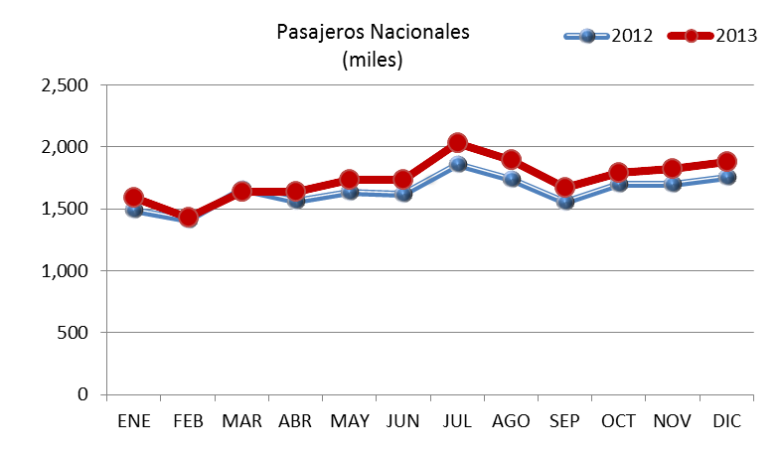
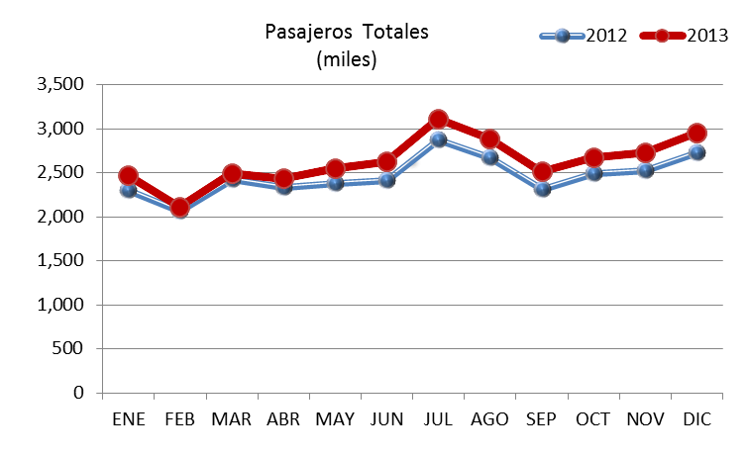
 | 2012 |  |  | 2013 |  |  | VAR. %
 | NAL | INT | Total | NAL | INT | Total | NAL | INT | Total
ENE | 1,486,502 | 808,468 | 2,294,970 | 1,593,803 | 878,679 | 2,472,482 | 7.2 | 8.7 | 7.7
FEB | 1,412,647 | 655,060 | 2,067,707 | 1,432,129 | 680,577 | 2,112,706 | 5.0 | 7.6 | 5.8
MAR | 1,656,683 | 771,236 | 2,427,919 | 1,640,359 | 853,386 | 2,493,745 | -1.0 | 10.7 | 2.7
ABR | 1,565,667 | 764,346 | 2,330,013 | 1,639,989 | 791,647 | 2,431,636 | 4.7 | 3.6 | 4.4
MAY | 1,631,796 | 746,431 | 2,378,227 | 1,739,805 | 811,184 | 2,550,989 | 6.6 | 8.7 | 7.3
JUN | 1,622,301 | 791,003 | 2,413,304 | 1,739,407 | 882,378 | 2,621,785 | 7.2 | 11.6 | 8.6
JUL | 1,858,648 | 1,010,360 | 2,869,008 | 2,034,538 | 1,073,346 | 3,107,884 | 9.5 | 6.2 | 8.3
AGO | 1,739,244 | 927,083 | 2,666,327 | 1,896,602 | 987,870 | 2,884,472 | 9.0 | 6.6 | 8.2
SEP | 1,553,383 | 757,714 | 2,311,097 | 1,675,481 | 834,659 | 2,510,140 | 7.9 | 10.2 | 8.6
OCT | 1,694,861 | 798,676 | 2,493,537 | 1,796,250 | 875,256 | 2,671,506 | 6.0 | 9.6 | 7.1
NOV | 1,698,686 | 819,958 | 2,518,644 | 1,828,581 | 898,721 | 2,727,302 | 7.6 | 9.6 | 8.3
DIC | 1,757,699 | 963,101 | 2,720,800 | 1,883,250 | 1,066,741 | 2,949,991 | 7.1 | 10.8 | 8.4
Total | 19,678,117 | 9,813,436 | 29,491,553 | 20,900,194 | 10,634,444 | 31,534,638 | 6.2 | 8.4 | 6.9

Pasajeros por Terminal
 | Terminal 1 |  |  |  |  | Terminal 2 |  |  |  |  | Totales
 | Nacional |  | Internacional |  | Total | Nacional |  | Internacional |  | Total | Nacional |  | Internacional |  | Total
 | llegadas | salidas | llegadas | salidas |  | llegadas | salidas | llegadas | salidas |  | llegadas | salidas | llegadas | salidas
Ene | 435,489 | 412,269 | 232,883 | 233,658 | 1,314,299 | 381,784 | 364,261 | 209,273 | 202,865 | 1,158,183 | 817,273 | 776,530 | 442,156 | 436,523 | 2,472,482
Feb | 374,988 | 379,446 | 180,355 | 176,492 | 1,111,281 | 337,633 | 340,062 | 160,878 | 162,852 | 1,001,425 | 712,621 | 719,508 | 341,233 | 339,344 | 2,112,706
Mar | 446,143 | 471,079 | 213,069 | 242,203 | 1,372,494 | 358,084 | 365,053 | 184,836 | 213,278 | 1,121,251 | 804,227 | 836,132 | 397,905 | 455,481 | 2,493,745
Abr | 446,107 | 440,518 | 215,195 | 209,055 | 1,310,875 | 379,167 | 374,197 | 184,771 | 182,626 | 1,120,761 | 825,274 | 814,715 | 399,966 | 391,681 | 2,431,636
May | 469,114 | 478,021 | 207,372 | 221,656 | 1,376,163 | 395,645 | 397,025 | 188,696 | 193,460 | 1,174,826 | 864,759 | 875,046 | 396,068 | 415,116 | 2,550,989
Jun | 479,436 | 481,449 | 237,087 | 232,749 | 1,430,721 | 385,868 | 392,654 | 208,017 | 204,525 | 1,191,064 | 865,304 | 874,103 | 445,104 | 437,274 | 2,621,785
Jul | 583,136 | 593,684 | 272,591 | 292,223 | 1,741,634 | 422,453 | 435,265 | 246,018 | 262,514 | 1,366,250 | 1,005,589 | 1,028,949 | 518,609 | 554,737 | 3,107,884
Ago | 528,277 | 523,712 | 264,384 | 253,179 | 1,569,552 | 423,240 | 421,373 | 238,383 | 231,924 | 1,314,920 | 951,517 | 945,085 | 502,767 | 485,103 | 2,884,472
Sep | 436,028 | 428,066 | 212,961 | 218,955 | 1,296,010 | 409,169 | 402,218 | 199,487 | 203,256 | 1,214,130 | 845,197 | 830,284 | 412,448 | 422,211 | 2,510,140
Oct | 460,253 | 473,465 | 229,995 | 212,976 | 1,376,689 | 423,654 | 438,878 | 220,873 | 211,412 | 1,294,817 | 883,907 | 912,343 | 450,868 | 424,388 | 2,671,506
Nov | 470,936 | 481,318 | 234,265 | 221,133 | 1,407,652 | 433,844 | 442,483 | 225,414 | 217,909 | 1,319,650 | 904,780 | 923,801 | 459,679 | 439,042 | 2,727,302
Dic | 497,285 | 527,460 | 278,541 | 271,905 | 1,575,191 | 408,467 | 450,038 | 260,867 | 255,428 | 1,374,800 | 905,752 | 977,498 | 539,408 | 527,333 | 2,949,991
Total | 5,627,192 | 5,690,487 | 2,778,698 | 2,786,184 | 16,882,561 | 4,759,008 | 4,823,507 | 2,527,513 | 2,542,049 | 14,652,077 | 10,386,200 | 10,513,994 | 5,306,211 | 5,328,233 | 31,534,638

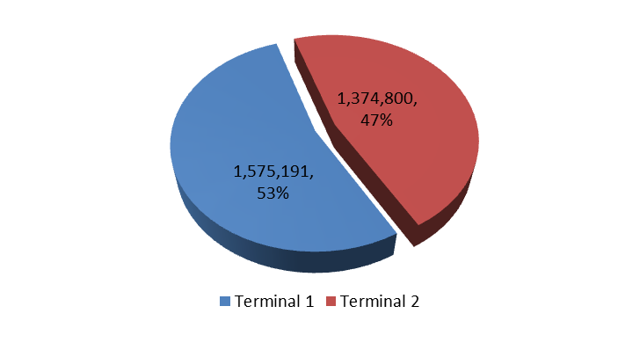

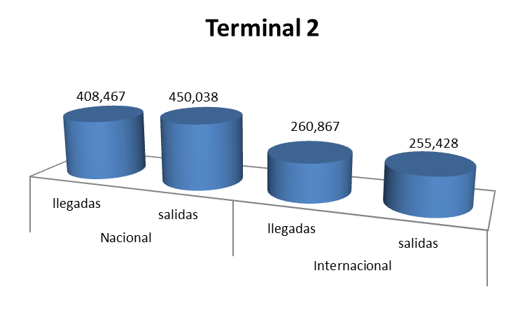

 | Nacional |  | Internacional |  | Total
 | llegadas | salidas | llegadas | salidas
Ene | 817,273 | 776,530 | 442,156 | 436,523 | 2,472,482
Feb | 712,621 | 719,508 | 341,233 | 339,344 | 2,112,706
Mar | 804,227 | 836,132 | 397,905 | 455,481 | 2,493,745
Abr | 825,274 | 814,715 | 399,966 | 391,681 | 2,431,636
May | 864,759 | 875,046 | 396,068 | 415,116 | 2,550,989
Jun | 865,304 | 874,103 | 445,104 | 437,274 | 2,621,785
Jul | 1,005,589 | 1,028,949 | 518,609 | 554,737 | 3,107,884
Ago | 951,517 | 945,085 | 502,767 | 485,103 | 2,884,472
Sep | 845,197 | 830,284 | 412,448 | 422,211 | 2,510,140
Oct | 883,907 | 912,343 | 450,868 | 424,388 | 2,671,506
Nov | 904,780 | 923,801 | 459,679 | 439,042 | 2,727,302
Dic | 905,752 | 977,498 | 539,408 | 527,333 | 2,949,991
Total | 10,386,200 | 10,513,994 | 5,306,211 | 5,328,233 | 31,534,638

Operaciones
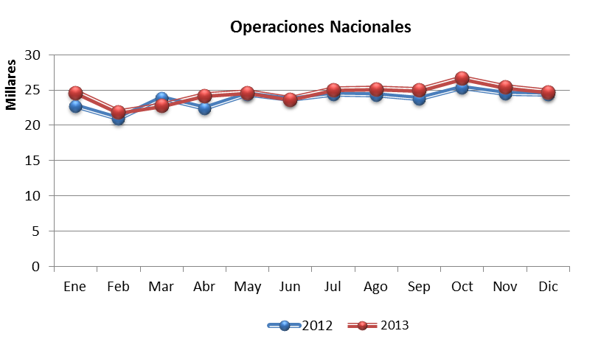
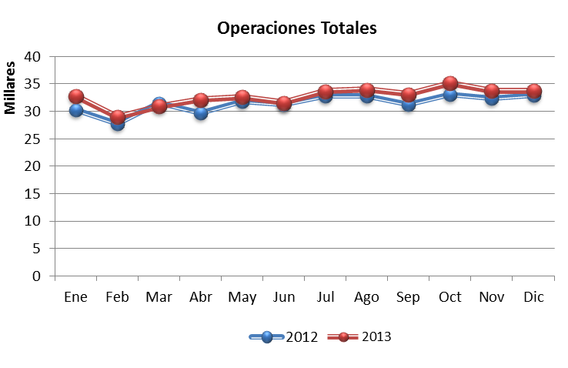
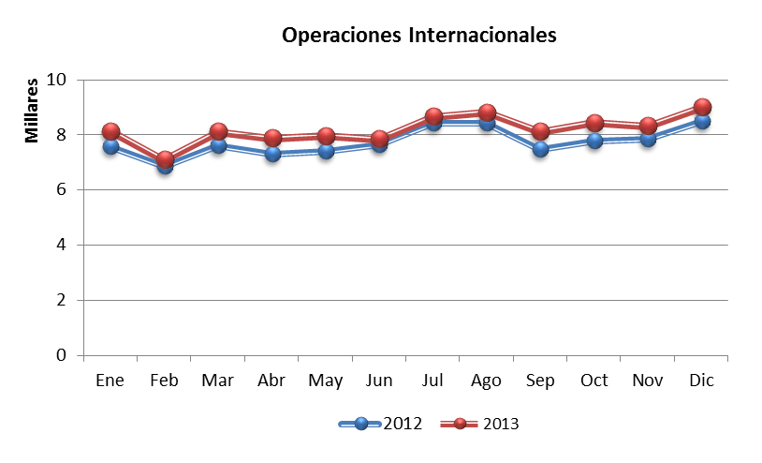
 | 2012 |  |  | 2013 |  |  | VAR. %
 | NAL | INT | Total | NAL | INT | Total | NAL | INT | Total
ENE | 22,773 | 7,574 | 30,347 | 24,637 | 8,130 | 32,767 | 8.2 | 7.3 | 8.0
FEB | 20,947 | 6,855 | 27,802 | 21,910 | 7,080 | 28,990 | 8.3 | 7.1 | 8.0
MAR | 23,882 | 7,604 | 31,486 | 22,847 | 8,115 | 30,962 | -4.3 | 6.7 | -1.7
ABR | 22,404 | 7,298 | 29,702 | 24,270 | 7,872 | 32,142 | 8.3 | 7.9 | 8.2
MAY | 24,429 | 7,395 | 31,824 | 24,683 | 7,952 | 32,635 | 1.0 | 7.5 | 2.5
JUN | 23,655 | 7,648 | 31,303 | 23,740 | 7,831 | 31,571 | 0.4 | 2.4 | 0.9
JUL | 24,417 | 8,436 | 32,853 | 25,053 | 8,657 | 33,710 | 2.6 | 2.6 | 2.6
AGO | 24,330 | 8,430 | 32,760 | 25,171 | 8,809 | 33,980 | 3.5 | 4.5 | 3.7
SEP | 23,784 | 7,455 | 31,239 | 25,041 | 8,112 | 33,153 | 5.3 | 8.8 | 6.1
OCT | 25,329 | 7,761 | 33,090 | 26,708 | 8,427 | 35,135 | 5.4 | 8.6 | 6.2
NOV | 24,568 | 7,843 | 32,411 | 25,448 | 8,309 | 33,757 | 3.6 | 5.9 | 4.2
DIC | 24,453 | 8,473 | 32,926 | 24,771 | 8,993 | 33,764 | 1.3 | 6.1 | 2.5
Total | 284,971 | 92,772 | 377,743 | 294,279 | 98,287 | 392,566 | 3.3 | 5.9 | 3.9

Carga
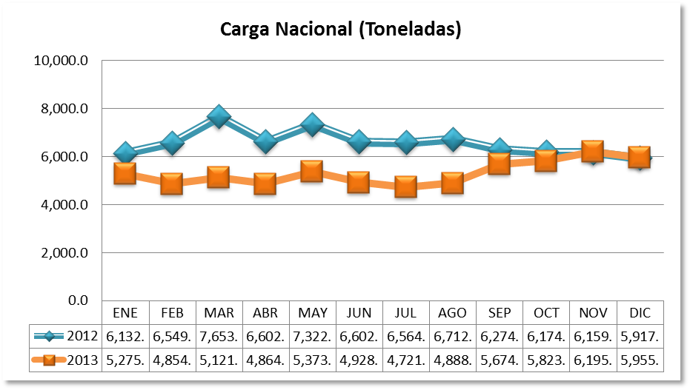
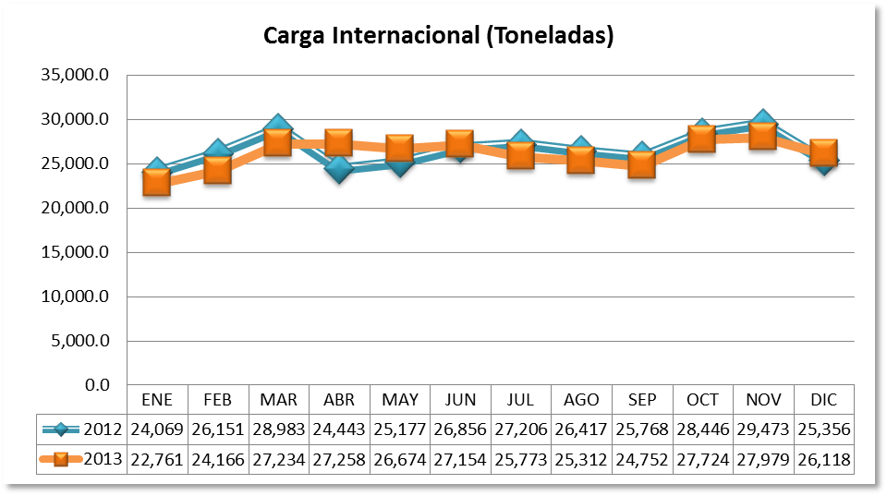
CARGA EN TONELADAS
 | 2012 |  |  | 2013 |  |  | Variación Porcentual
 | NAC | INTER | TOTAL | NAC | INTER | TOTAL | NAC | INTER | TOTAL
ENE | 6,132.10 | 24,069.44 | 30,201.54 | 5,275.28 | 22,761.84 | 28,037.12 | -13.97 | -5.43 | -7.17
FEB | 6,549.93 | 26,151.90 | 32,701.83 | 4,854.75 | 24,166.06 | 29,020.81 | -23.23 | -4.29 | -8.09
MAR | 7,653.61 | 28,983.12 | 36,636.73 | 5,121.56 | 27,234.25 | 32,355.81 | -33.08 | -6.03 | -11.68
ABR | 6,602.82 | 24,443.49 | 31,046.31 | 4,864.26 | 27,258.59 | 32,122.85 | -26.33 | 11.52 | 3.47
MAY | 7,322.49 | 25,177.36 | 32,499.85 | 5,373.85 | 26,674.23 | 32,048.08 | -26.61 | 5.95 | -1.39
JUN | 6,602.95 | 26,856.72 | 33,459.67 | 4,928.98 | 27,154.81 | 32,083.79 | -25.35 | 1.11 | -4.11
JUL | 6,564.18 | 27,206.51 | 33,770.69 | 4,721.67 | 25,773.76 | 30,495.43 | -28.07 | -5.27 | -9.70
AGO | 6,712.11 | 26,417.87 | 33,129.98 | 4,888.87 | 25,312.54 | 30,201.41 | -27.16 | -4.18 | -8.84
SEP | 6,274.96 | 25,768.90 | 32,043.86 | 5,674.73 | 24,752.82 | 30,427.55 | -9.57 | -3.94 | -5.04
OCT | 6,174.22 | 28,446.75 | 34,620.97 | 5,823.22 | 27,724.13 | 33,547.35 | -5.68 | -2.54 | -3.10
NOV | 6,159.26 | 29,473.90 | 35,633.16 | 6,195.49 | 27,979.62 | 34,175.11 | 0.59 | -5.07 | -4.09
DIC | 5,917.47 | 25,356.02 | 31,273.49 | 5,955.88 | 26,118.66 | 32,074.54 | 0.65 | 3.01 | 2.56
Subtotal | 78,666.10 | 318,351.98 | 397,018.08 | 63,678.54 | 312,911.31 | 376,589.85 | -19.05 | -1.71 | -5.15
Total | 78,666.10 | 318,351.98 | 397,018.08

Carga por Terminal
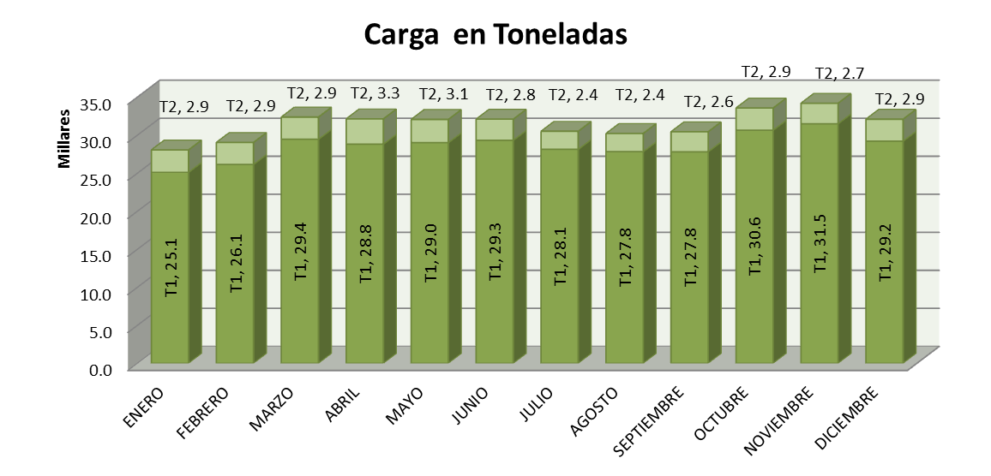
CARGA EN TONELADAS
 | 2012
 | T1 | T2 | TOTAL
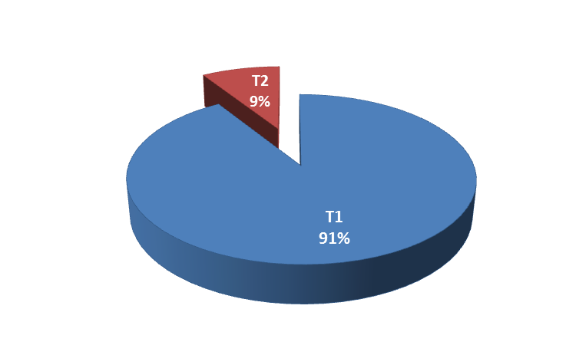
ENERO | 25,105 | 2,932 | 28,037
FEBRERO | 26,138 | 2,883 | 29,021
MARZO | 29,443 | 2,913 | 32,356
ABRIL | 28,812 | 3,311 | 32,123
MAYO | 28,995 | 3,053 | 32,048
JUNIO | 29,318 | 2,766 | 32,084
JULIO | 28,128 | 2,367 | 30,495
AGOSTO | 27,818 | 2,383 | 30,201
SEPTIEMBRE | 27,804 | 2,623 | 30,428
OCTUBRE | 30,642 | 2,905 | 33,547
NOVIEMBRE | 31,491 | 2,685 | 34,175
DICIEMBRE | 29,197 | 2,877 | 32,075
Total | 342,891 | 33,699 | 376,590

